Gráfico 1
 |  | Gráfico 1. Resultados Presupuestarios del Gobierno Central (Octubre 2022)
 |  | Valores en Millones de RD$

 | Detalle | Ingresos | Gastos | Resultado Primario | Resultado Financiero
 | Corrientes | 77,263.6 | 65,598.8
 | Donaciones | 98.4 | 0.0 | -1,372.7 | -6,416.2
 | De Capital | 2,533.0 | 15,668.9
 | Intereses | 0.0 | 5,043.5

 | Notas: *Cifras preliminares
 | 1.Se incluyen los Recursos de Captación Directa.
 | 2. Fecha de imputación al 31/09/2022 // Fecha de registro al 07/10/2022
 | Fuente: Sistema de Información de la Gestión Financiera (SIGEF).

 |  | 79,895.0 | 86,311.3

 |  | -6,416,238,146.92004

1.Fecha de imputación al 31/07/2022 // Fecha de registro al 07/08/2022

Mapa
Mapa 1. Distribución de la Inversión Pública por Provincia (Octubre 2021 y 2022)
Valores en millones de RD$

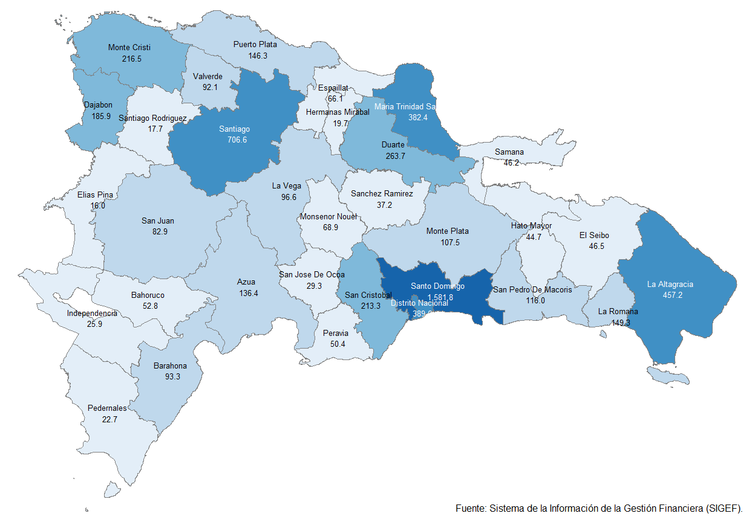

Gráfico 2
Gráfico 2. Top 3 de Instituciones con Mayor Ejecución de Gastos (Octubre 2022)

1
2
3

 | Notas: *Cifras preliminares.
 | 1.Fecha de imputación al 31/10/2022 // Fecha de registro al 07/11/2022
 | Fuente: Sistema de Información de la Gestión Financiera (SIGEF).

Gráfico 3
 |  |  | Gráfico 2. Distribución del Gasto por Clasificación Funcional (Octubre 2022)

 |  |  |  | Notas: Cifras preliminares.
 |  |  |  | 1.Fecha de imputación al 30/10/2022 // Fecha de registro al 07/11/2022
 |  |  |  | Fuente: Sistema de Información de la Gestión Financiera (SIGEF).

 | Servicios Generales | 17.9%
 | Servicios Económicos | 28.1%
 | Protección del Medio Ambiente | 0.5%
 | Servicios Sociales | 47.7%
 | Intereses de la Deuda Pública | 5.8%
 | Blank | 100.0%
 |  | 100.0%

1.Fecha de imputación al 31/07/2022 // Fecha de registro al 07/08/2022

